Sheet1
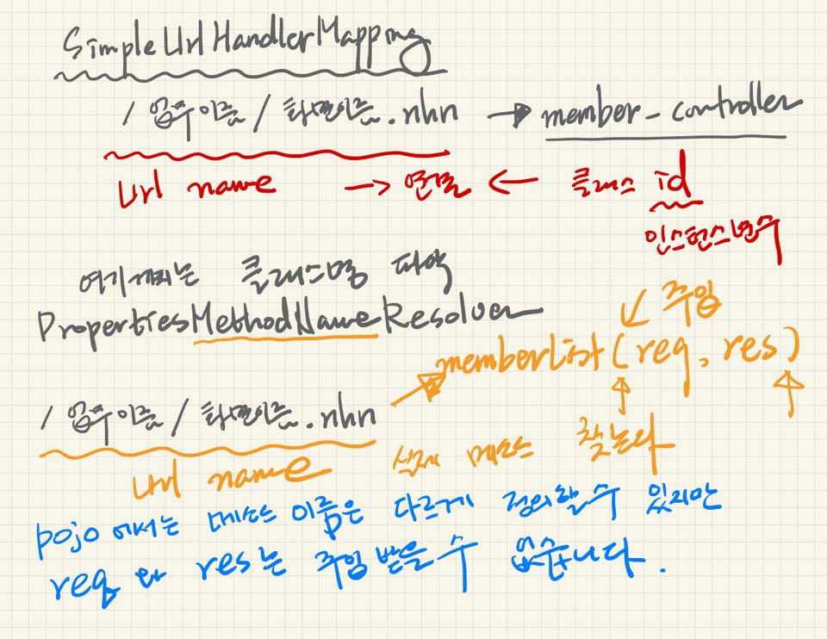
최근 개발 트랜드
개발자는 비즈니스 로직(Model계층)부분에만 관여한다.
나머지는 프레임워크가 담당

Control 계층
Model 계층
View 계층
Spring프레임워크, Daven, AnyFrame, 전자정부프레임워크

집중해야할 부분 - 업무영역
OrderLogic, MemberLogic, PrciceLogic -> POJO 순수 자바영역 관여(코딩한다 이말이야~)

컨트롤계층, DAO영역, 조립영역 - 자동으로 해줌.

제어역전(IoC),
의존성 주입(DI)
객체를 외부에서 주입 (나에대한 제어권이 외부에 있는 쉐리한테 있다)
외부에서 대신해준다, 외부에서 간섭한다, 제어권을 스프링이 가져가버렸다, 제어권이 나한테 없어! 객체에 대한 라이프 사이클 관리를 외부에서 해준다

객체가 여러 개일 것!
주문관리, 회원관리, 배송관리, 반품관리, 파손관리, 가격관리,,,,

스프링에서 지원해줄께
spring-webmvc.jar -> MultiuACtionController 이 능력 좀 누려야지!

주문Controller -> AbstractController, MultiActionController

회원Controller ->

배송Controller ->

결론! 업무마다 Controller클래스가 하나씩 필요하다.
이 부분을 스프링이 지원해줄께!!!!!!!!!!!!!!!!!!!!!!!!!!!!!!
지원을 받으면
- 속도가 빠르다.
- 분업화 되니까 효율적으로

필요할 때 주입받고 싶어! 내가 필요할 때! 미리 만들어주지마 공간 차지하잖아!!!!!!! 내가 필요해 하면 나와라
누군가가 있어야 한다. ApplicatoinContext, BeanFactory |  | <- 어디에 사냐? Spring-core.jar에 있다!

objectRelationMapping

Spring Container(엔진, API)유형
1. BeanFactory
2. ApplicationContext

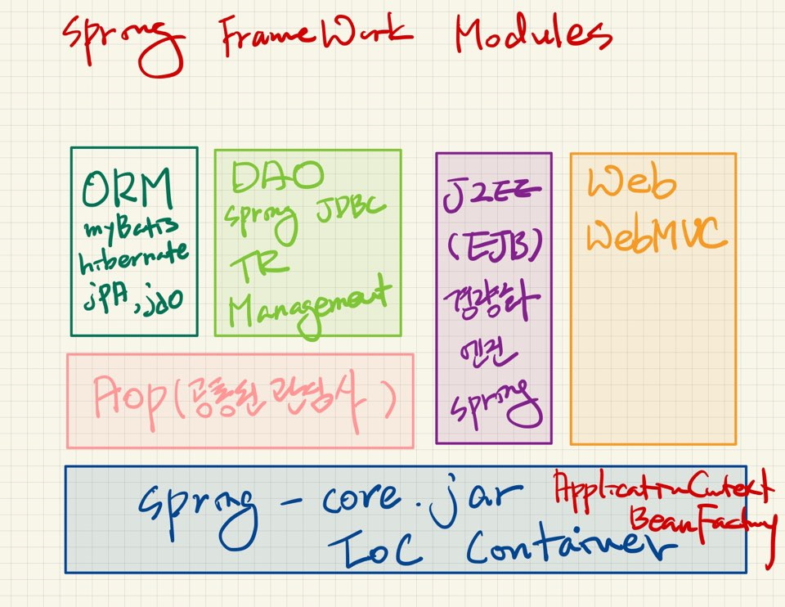
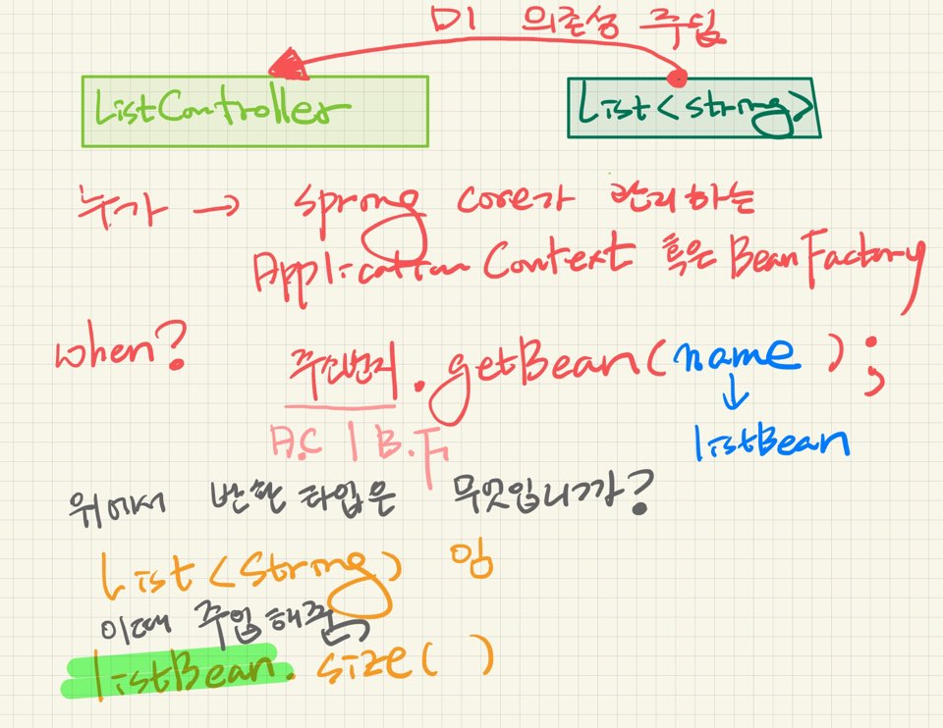

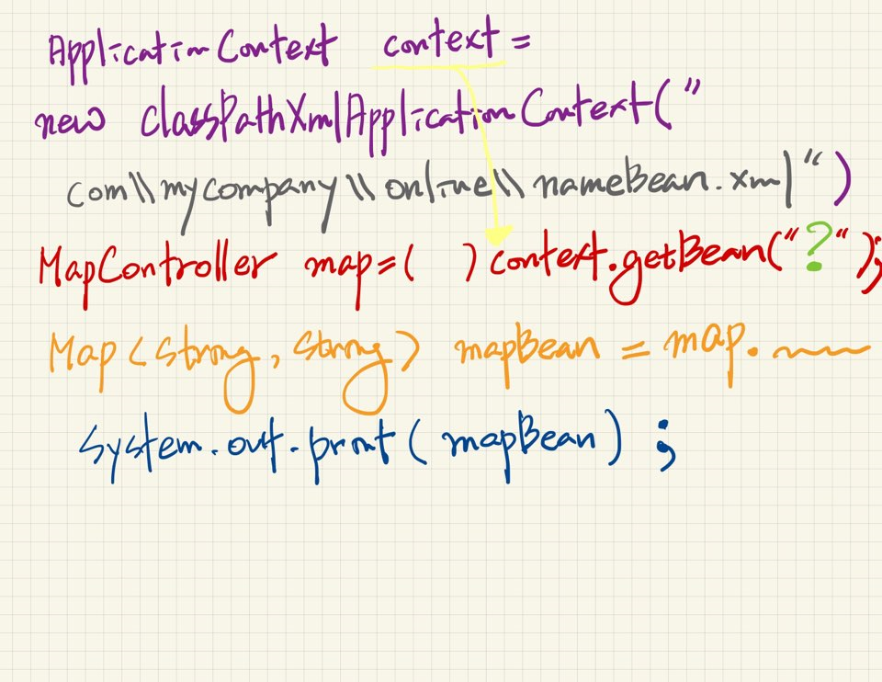

 | prototype: bean은 모든 요청에서 새로운 객체를 생성하는 것을 의미한다

 | <bean id="nameBean" class="com.mycompany.online.MapTest">

 | id->

